시트1
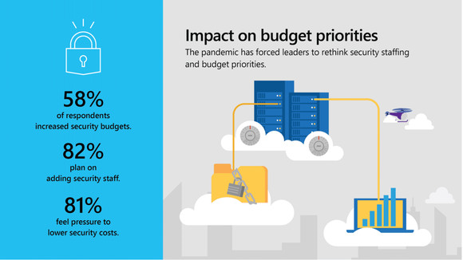
뉴노멀 시대, 보안 투자 늘리는 기업들··· 최우선 투자 분야는 ‘클라우드 보안’

코로나19가 보안 예산에 미친 영향

코로나19로 인해 기업 디지털 트랜스포메이션에 속도가 붙는 가운데 보안에 대한 수요도 크게 증가했다.
27일 마이크로소프트(MS)는 코로나19가 기업의 보안 디지털 트랜스포메이션에 대한 영향을 발표했다.
MS 조사에 따르면 기업들은 규모와 상관없이 활용 가능한 통합적인 클라우드 보안 솔루션에 집중하는 것으로 나타났다.

조사에 응답한 기업 대다수는 코로나19 팬데믹 이후 급증한 보안 예산, 인력 관리 등에 영향을 받고 있다고 답했다.
또 업무 자료에 접근하는 모든 장비, 사용자, 프로그램, 네트워크를 검증하는 제로 트러스트와 같은 클라우드 기반 기술과 아키텍처를 향후 중요한 투자 분야로 지목했다.

MS는 많은 기업이 원격근무의 접근제어 수단으로 암호 대신 다중인증(MFA)를 채택하고 있다고 밝혔다.
https://news.naver.com/main/read.nhn?mode=LS2D&mid=shm&sid1=105&sid2=732&oid=138&aid=0002090827

*다중인증(MFA)
최소 두 가지 이상의 인증 요소를 이용하여 본인 여부를 인증하는 것. 패스워드와 같이 해당 이용자만이 알고 있는 요소,
하드웨어 토큰과 같이 해당 이용자만이 갖고 있는 요소, 생체인식 정보와 같이 해당 이용자만의 고유 요소 등에서 최소 2개 이상을 함께 사용하여 이용자를 인증한다.
[네이버 지식백과] 다중 인증 [Multi-Factor Authentication, 多重認證] (IT용어사전, 한국정보통신기술협회)

생각
코로나 19로 인해서 원격근무의 중요성이 커지고 있는 상황에서 많은 회사들이 원격근무를 시행하고 있는데 이러한 경우 업무 자료를 클라우드에 저장하여 업무를 실행하는데
클라우드의 보안이 취약하다면 회사 내 중요 자료들이 유출될 수 있고 악영향을 끼칠 수 있기 때문에 클라우드의 보안이 더욱 중요해지는 것같습니다.

